エビデンス_登録
試験エビデンス |  |  | システム名 | 在庫管理システム | 作成者 | 俣野 遥海 | 作成日 | 2024-10-30
 |  |  | 業務分類 | Admin
 |  |  | 機能 | 在庫センター情報 | 更新者 | 俣野 遥海 | 更新日 | 2024-12-09
 |  |  | 機能ID | IT01F004
項番 | 1
実行結果 |  | 正しく在庫センター情報が登録される。
結果の評価 |  | 合格
スクリーンショット
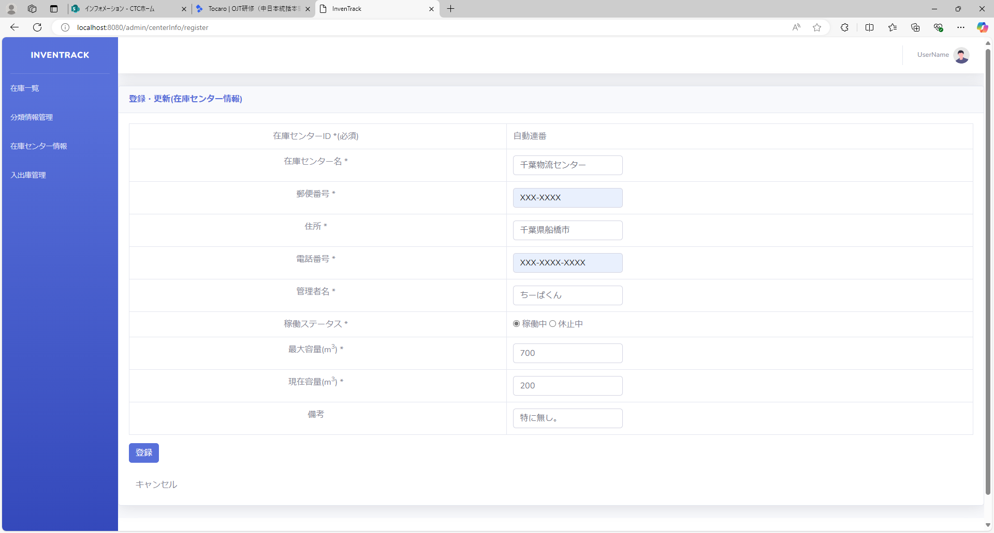
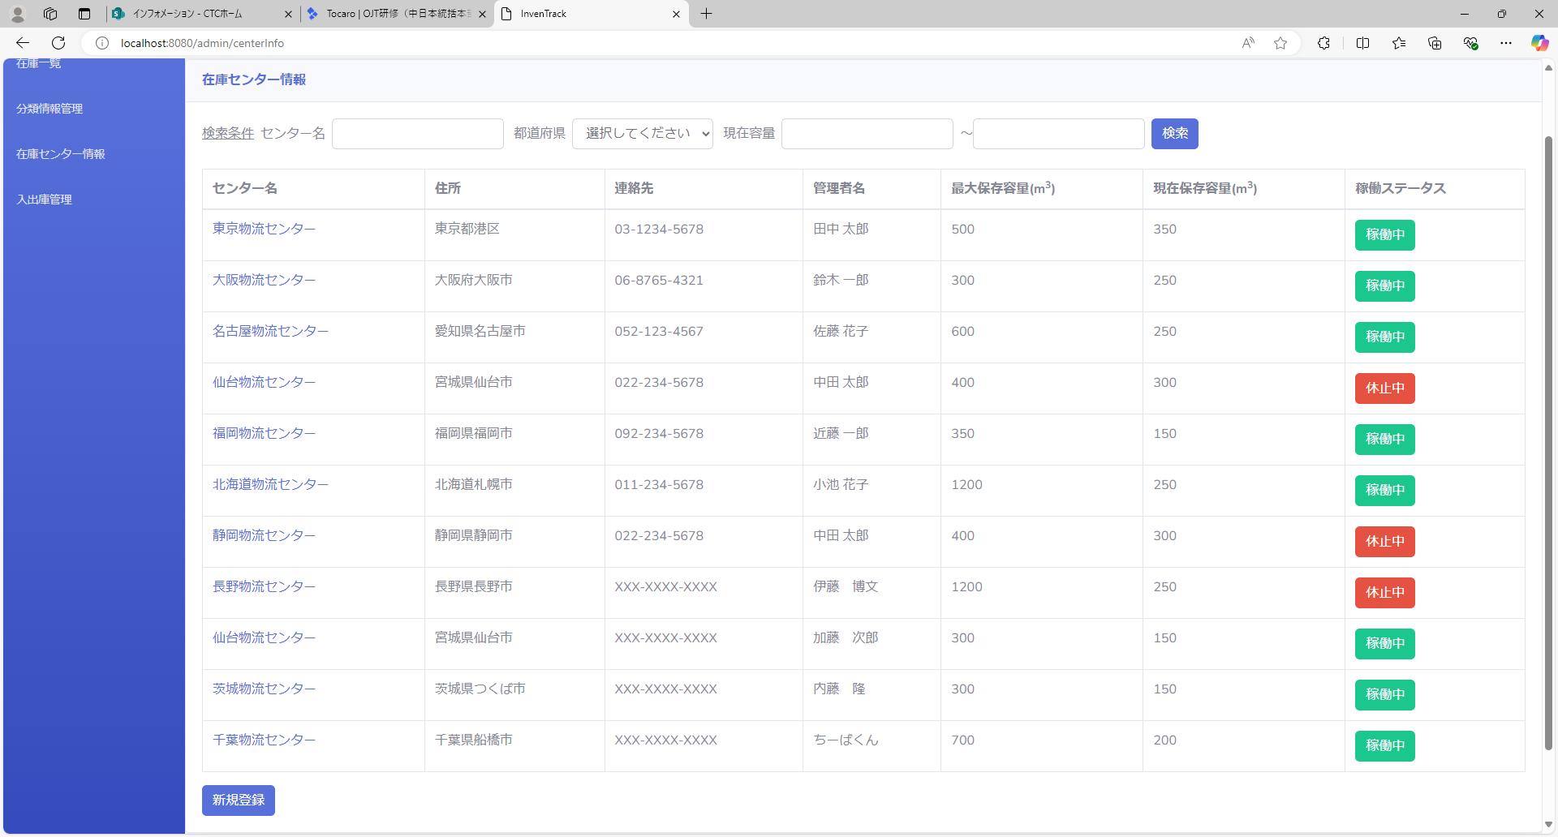
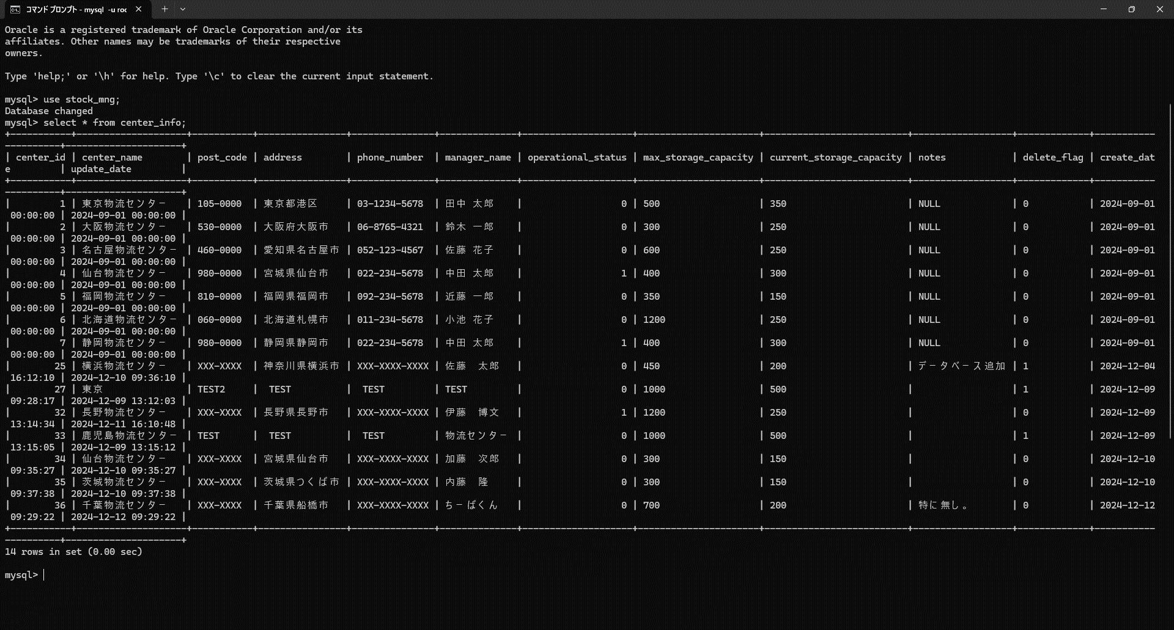

項番 | 2
実行結果 |  | "不正な入力を検知しました。"がバリデーションメッセージとして表示される。
結果の評価 |  | 合格
スクリーンショット
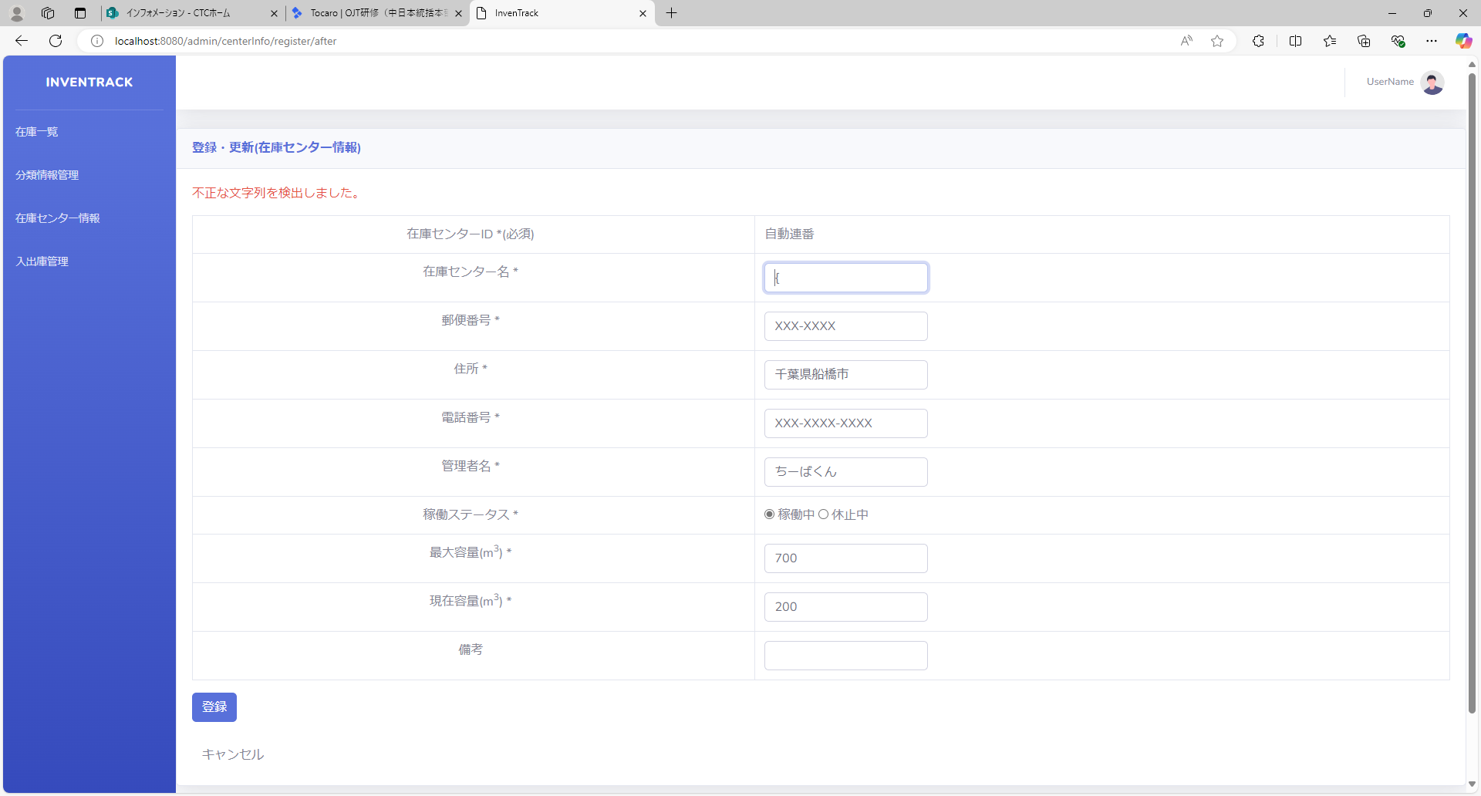

項番 | 3
実行結果 |  | "不正な入力を検知しました。"がバリデーションメッセージとして表示される。
結果の評価 |  | 合格
スクリーンショット
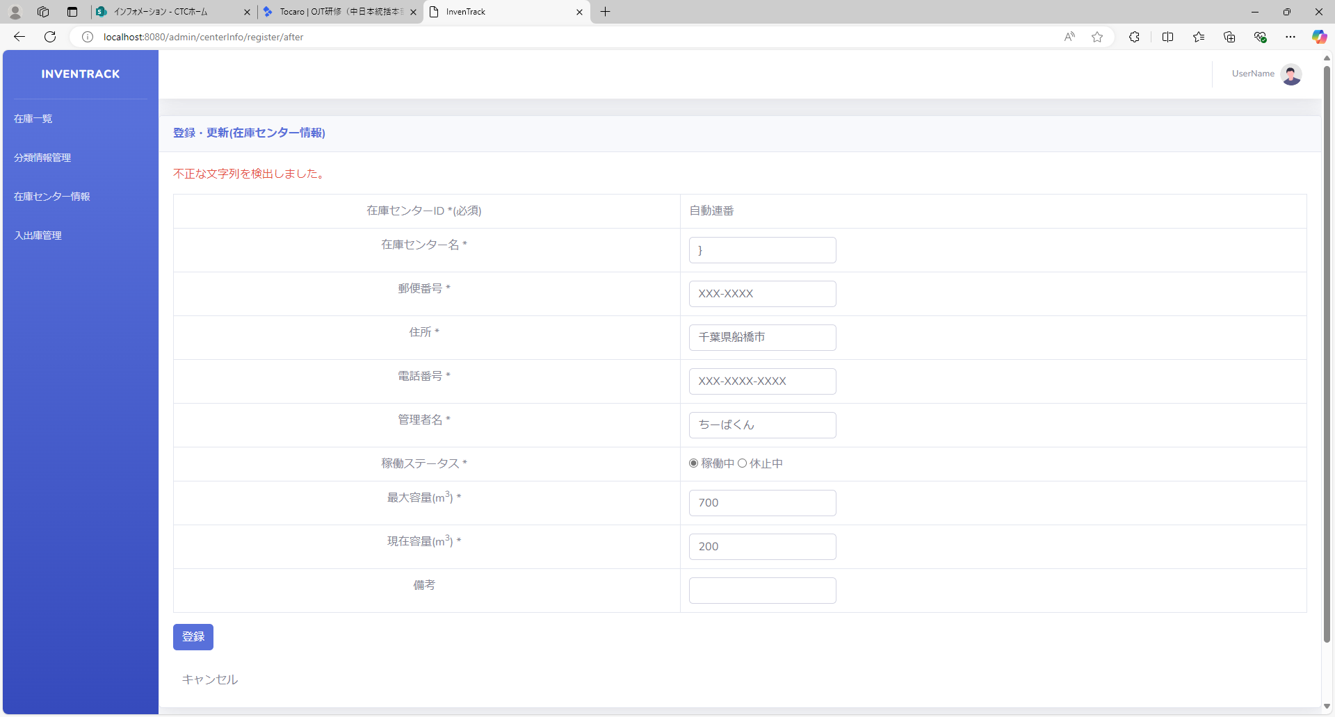

項番 | 4
実行結果 |  | "不正な入力を検知しました。"がバリデーションメッセージとして表示される。
結果の評価 |  | 合格
スクリーンショット


項番 | 5
実行結果 |  | "不正な入力を検知しました。"がバリデーションメッセージとして表示される。
結果の評価 |  | 合格
スクリーンショット


項番 | 6
実行結果 |  | "不正な入力を検知しました。"がバリデーションメッセージとして表示される。
結果の評価 |  | 合格
スクリーンショット


項番 | 7
実行結果 |  | "不正な入力を検知しました。"がバリデーションメッセージとして表示される。
結果の評価 |  | 合格
スクリーンショット


項番 | 8
実行結果 |  | "不正な入力を検知しました。"がバリデーションメッセージとして表示される。
結果の評価 |  | 合格
スクリーンショット


項番 | 9
実行結果 |  | "不正な入力を検知しました。"がバリデーションメッセージとして表示される。
結果の評価 |  | 合格
スクリーンショット


項番 | 10
実行結果 |  | "不正な入力を検知しました。"がバリデーションメッセージとして表示される。
結果の評価 |  | 合格
スクリーンショット


項番 | 11
実行結果 |  | "不正な入力を検知しました。"がバリデーションメッセージとして表示される。
結果の評価 |  | 合格
スクリーンショット


項番 | 12
実行結果 |  | "20文字以内で入力してください。"がバリデーションメッセージとして表示される。
結果の評価 |  | 合格
スクリーンショット
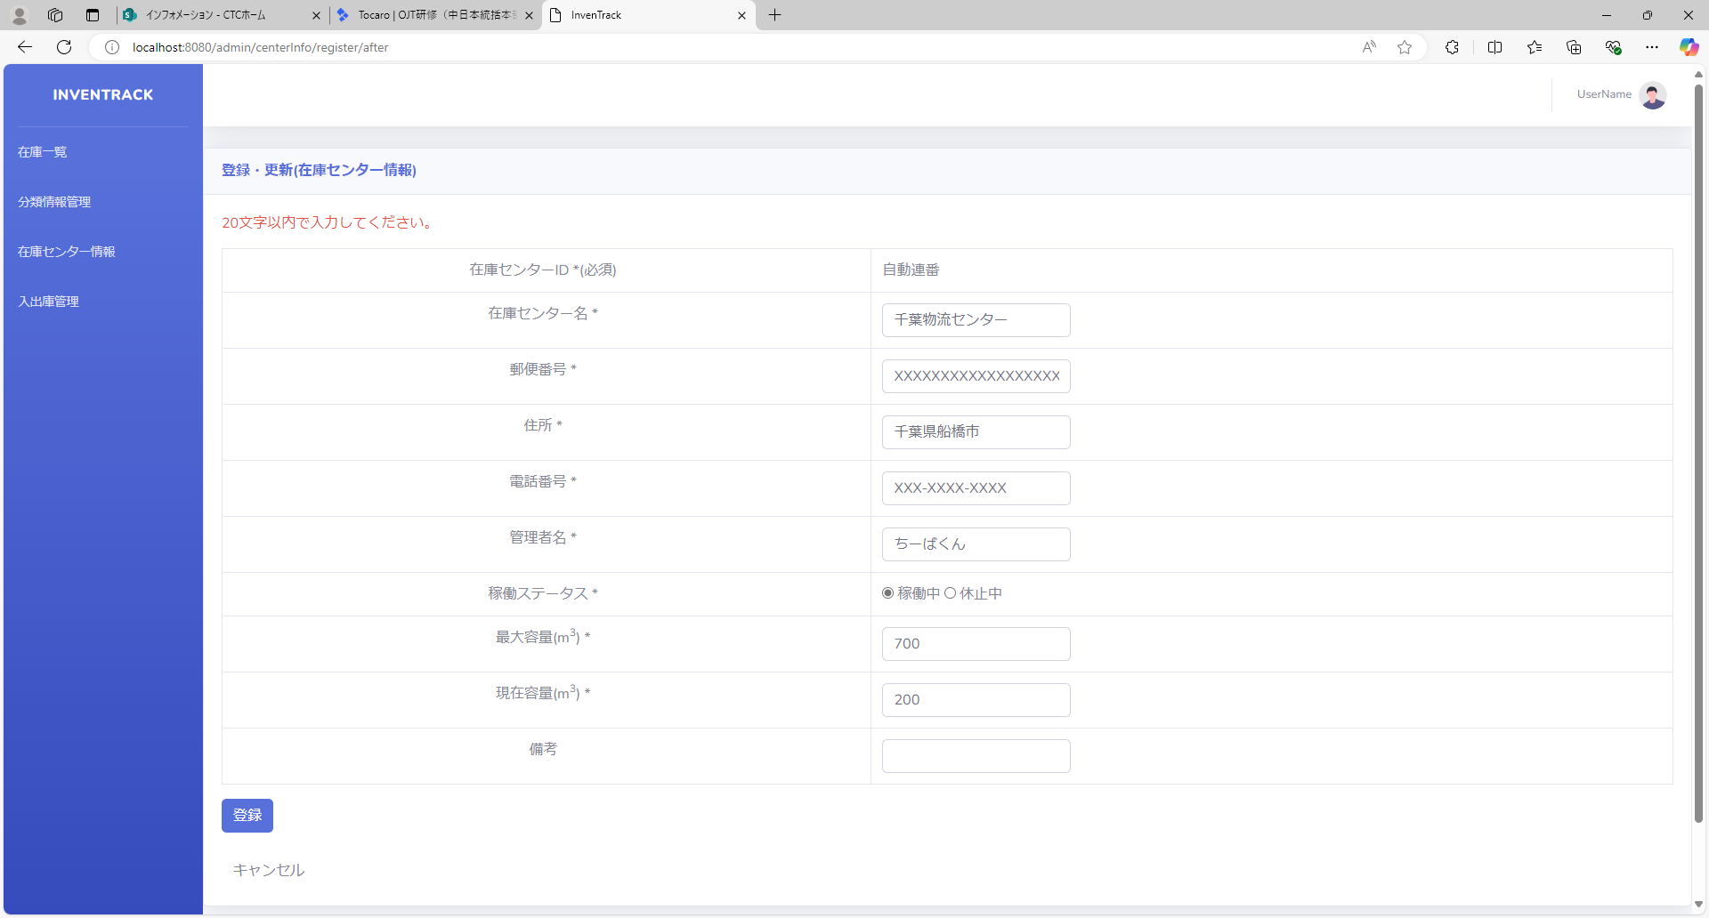

項番 | 13
実行結果 |  | "不正な入力を検知しました。"がバリデーションメッセージとして表示される。
結果の評価 |  | 合格
スクリーンショット


項番 | 14
実行結果 |  | "不正な入力を検知しました。"がバリデーションメッセージとして表示される。
結果の評価 |  | 合格
スクリーンショット


項番 | 15
実行結果 |  | "不正な入力を検知しました。"がバリデーションメッセージとして表示される。
結果の評価 |  | 合格
スクリーンショット


項番 | 16
実行結果 |  | "不正な入力を検知しました。"がバリデーションメッセージとして表示される。
結果の評価 |  | 合格
スクリーンショット


項番 | 17
実行結果 |  | "不正な入力を検知しました。"がバリデーションメッセージとして表示される。
結果の評価 |  | 合格
スクリーンショット


項番 | 18
実行結果 |  | "不正な入力を検知しました。"がバリデーションメッセージとして表示される。
結果の評価 |  | 合格
スクリーンショット


項番 | 19
実行結果 |  | "不正な入力を検知しました。"がバリデーションメッセージとして表示される。
結果の評価 |  | 合格
スクリーンショット


項番 | 20
実行結果 |  | "不正な入力を検知しました。"がバリデーションメッセージとして表示される。
結果の評価 |  | 合格
スクリーンショット


項番 | 21
実行結果 |  | "不正な入力を検知しました。"がバリデーションメッセージとして表示される。
結果の評価 |  | 合格
スクリーンショット


項番 | 22
実行結果 |  | "不正な入力を検知しました。"がバリデーションメッセージとして表示される。
結果の評価 |  | 合格
スクリーンショット


項番 | 23
実行結果 |  | "20文字以内で入力してください。"がバリデーションメッセージとして表示される。
結果の評価 |  | 合格
スクリーンショット
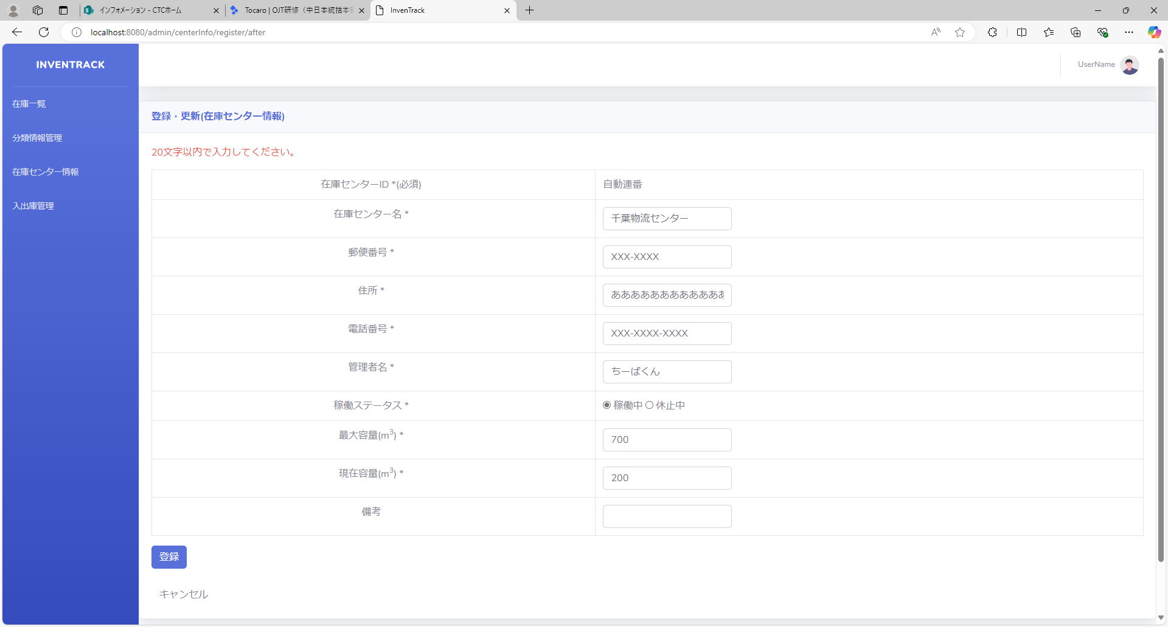

項番 | 24
実行結果 |  | "不正な入力を検知しました。"がバリデーションメッセージとして表示される。
結果の評価 |  | 合格
スクリーンショット


項番 | 25
実行結果 |  | "不正な入力を検知しました。"がバリデーションメッセージとして表示される。
結果の評価 |  | 合格
スクリーンショット


項番 | 26
実行結果 |  | "不正な入力を検知しました。"がバリデーションメッセージとして表示される。
結果の評価 |  | 合格
スクリーンショット


項番 | 27
実行結果 |  | "不正な入力を検知しました。"がバリデーションメッセージとして表示される。
結果の評価 |  | 合格
スクリーンショット


項番 | 28
実行結果 |  | "不正な入力を検知しました。"がバリデーションメッセージとして表示される。
結果の評価 |  | 合格
スクリーンショット


項番 | 29
実行結果 |  | "不正な入力を検知しました。"がバリデーションメッセージとして表示される。
結果の評価 |  | 合格
スクリーンショット


項番 | 30
実行結果 |  | "不正な入力を検知しました。"がバリデーションメッセージとして表示される。
結果の評価 |  | 合格
スクリーンショット


項番 | 31
実行結果 |  | "不正な入力を検知しました。"がバリデーションメッセージとして表示される。
結果の評価 |  | 合格
スクリーンショット


項番 | 32
実行結果 |  | "不正な入力を検知しました。"がバリデーションメッセージとして表示される。
結果の評価 |  | 合格
スクリーンショット


項番 | 33
実行結果 |  | "不正な入力を検知しました。"がバリデーションメッセージとして表示される。
結果の評価 |  | 合格
スクリーンショット


項番 | 34
実行結果 |  | "20文字以内で入力してください。"がバリデーションメッセージとして表示される。
結果の評価 |  | 合格
スクリーンショット
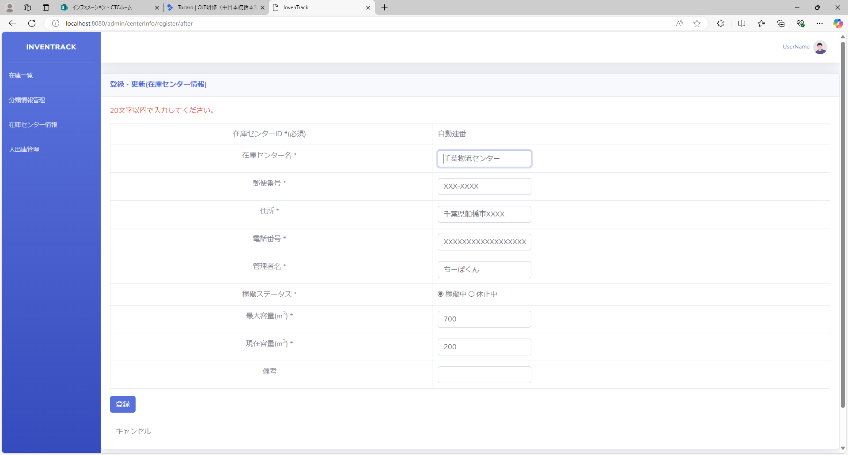

項番 | 35
実行結果 |  | "不正な入力を検知しました。"がバリデーションメッセージとして表示される。
結果の評価 |  | 合格
スクリーンショット
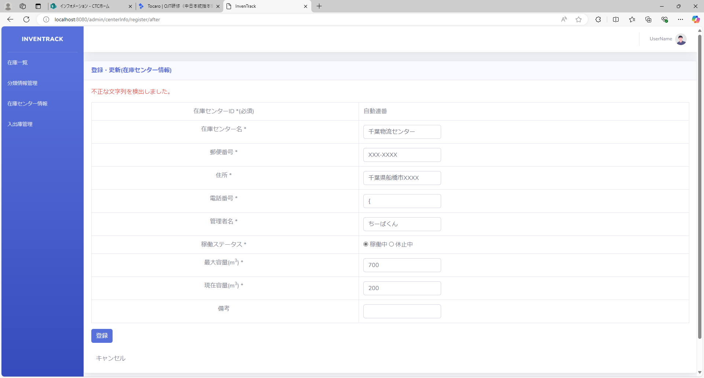

項番 | 36
実行結果 |  | "不正な入力を検知しました。"がバリデーションメッセージとして表示される。
結果の評価 |  | 合格
スクリーンショット


項番 | 37
実行結果 |  | "不正な入力を検知しました。"がバリデーションメッセージとして表示される。
結果の評価 |  | 合格
スクリーンショット


項番 | 38
実行結果 |  | "不正な入力を検知しました。"がバリデーションメッセージとして表示される。
結果の評価 |  | 合格
スクリーンショット


項番 | 39
実行結果 |  | "不正な入力を検知しました。"がバリデーションメッセージとして表示される。
結果の評価 |  | 合格
スクリーンショット


項番 | 40
実行結果 |  | "不正な入力を検知しました。"がバリデーションメッセージとして表示される。
結果の評価 |  | 合格
スクリーンショット
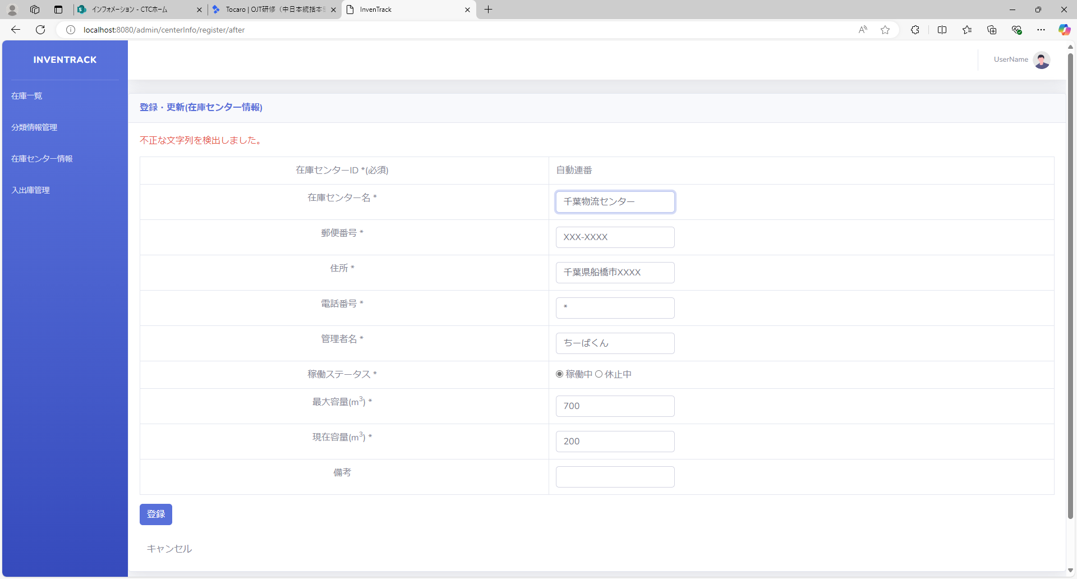

項番 | 41
実行結果 |  | "不正な入力を検知しました。"がバリデーションメッセージとして表示される。
結果の評価 |  | 合格
スクリーンショット


項番 | 42
実行結果 |  | "不正な入力を検知しました。"がバリデーションメッセージとして表示される。
結果の評価 |  | 合格
スクリーンショット


項番 | 43
実行結果 |  | "不正な入力を検知しました。"がバリデーションメッセージとして表示される。
結果の評価 |  | 合格
スクリーンショット


項番 | 44
実行結果 |  | "不正な入力を検知しました。"がバリデーションメッセージとして表示される。
結果の評価 |  | 合格
スクリーンショット


項番 | 45
実行結果 |  | "20文字以内で入力してください。"がバリデーションメッセージとして表示される。
結果の評価 |  | 合格
スクリーンショット
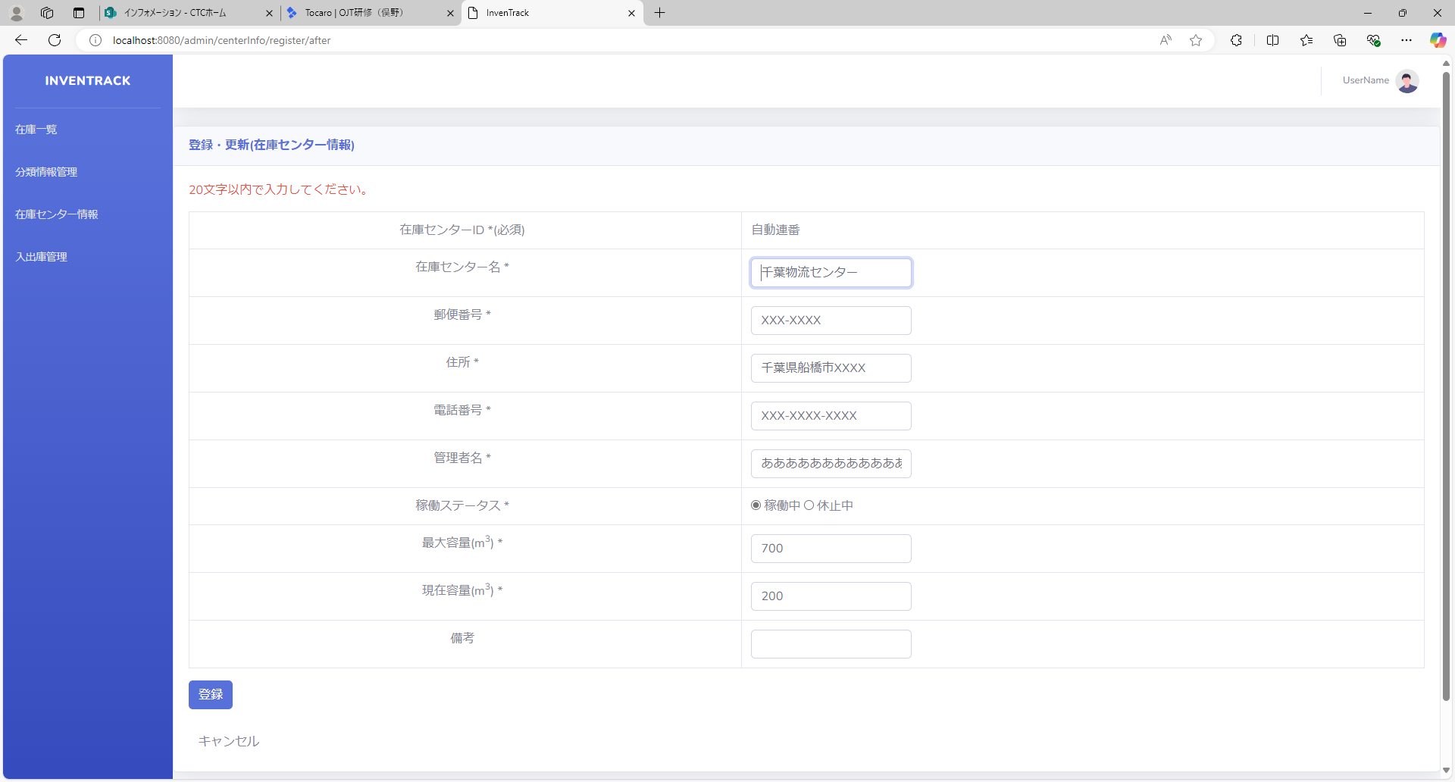

項番 | 46
実行結果 |  | "不正な入力を検知しました。"がバリデーションメッセージとして表示される。
結果の評価 |  | 合格
スクリーンショット
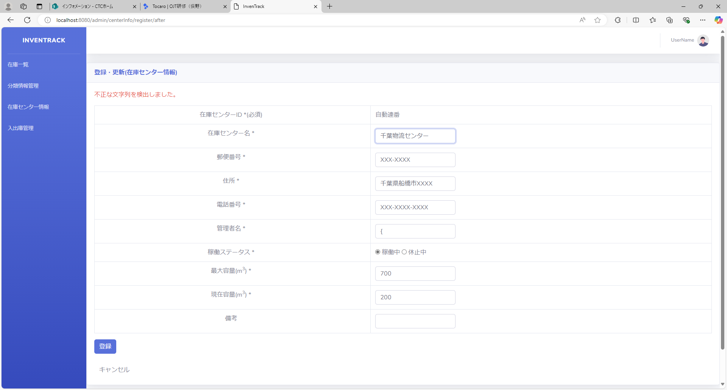

項番 | 47
実行結果 |  | "不正な入力を検知しました。"がバリデーションメッセージとして表示される。
結果の評価 |  | 合格
スクリーンショット
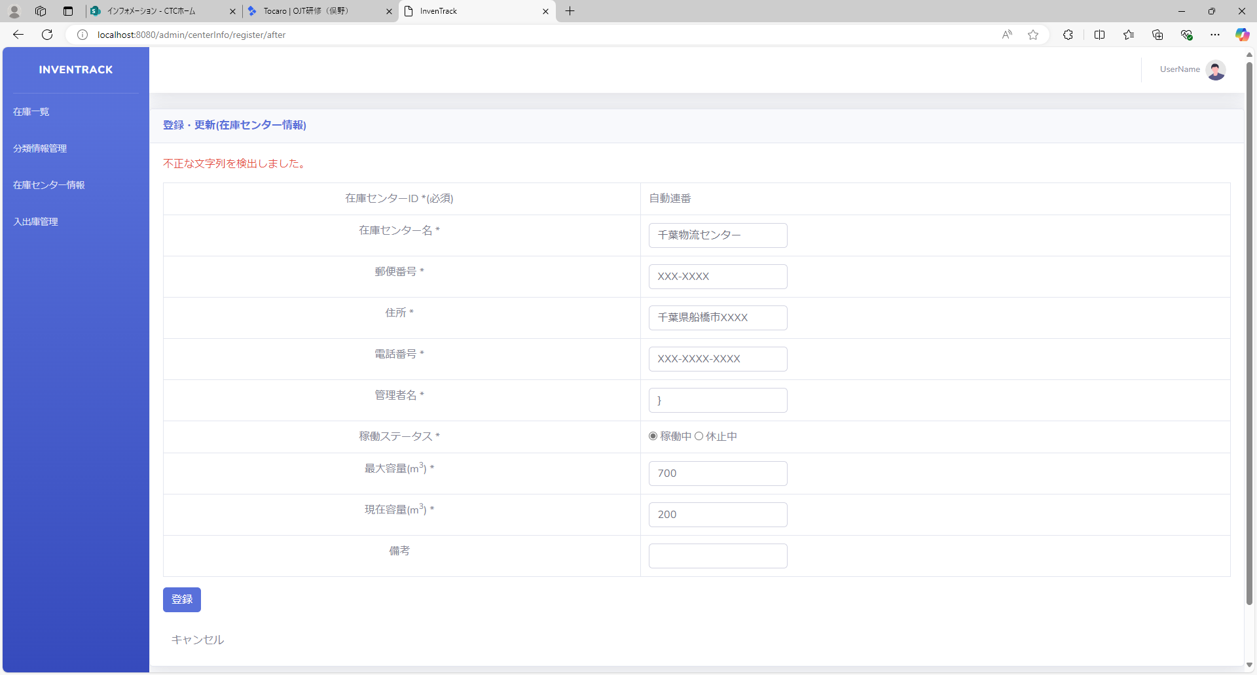

項番 | 48
実行結果 |  | "不正な入力を検知しました。"がバリデーションメッセージとして表示される。
結果の評価 |  | 合格
スクリーンショット


項番 | 49
実行結果 |  | "不正な入力を検知しました。"がバリデーションメッセージとして表示される。
結果の評価 |  | 合格
スクリーンショット


項番 | 50
実行結果 |  | "不正な入力を検知しました。"がバリデーションメッセージとして表示される。
結果の評価 |  | 合格
スクリーンショット


項番 | 51
実行結果 |  | "不正な入力を検知しました。"がバリデーションメッセージとして表示される。
結果の評価 |  | 合格
スクリーンショット


項番 | 52
実行結果 |  | "不正な入力を検知しました。"がバリデーションメッセージとして表示される。
結果の評価 |  | 合格
スクリーンショット


項番 | 53
実行結果 |  | "不正な入力を検知しました。"がバリデーションメッセージとして表示される。
結果の評価 |  | 合格
スクリーンショット


項番 | 54
実行結果 |  | "不正な入力を検知しました。"がバリデーションメッセージとして表示される。
結果の評価 |  | 合格
スクリーンショット


項番 | 55
実行結果 |  | "不正な入力を検知しました。"がバリデーションメッセージとして表示される。
結果の評価 |  | 合格
スクリーンショット


項番 | 56
実行結果
結果の評価
スクリーンショット
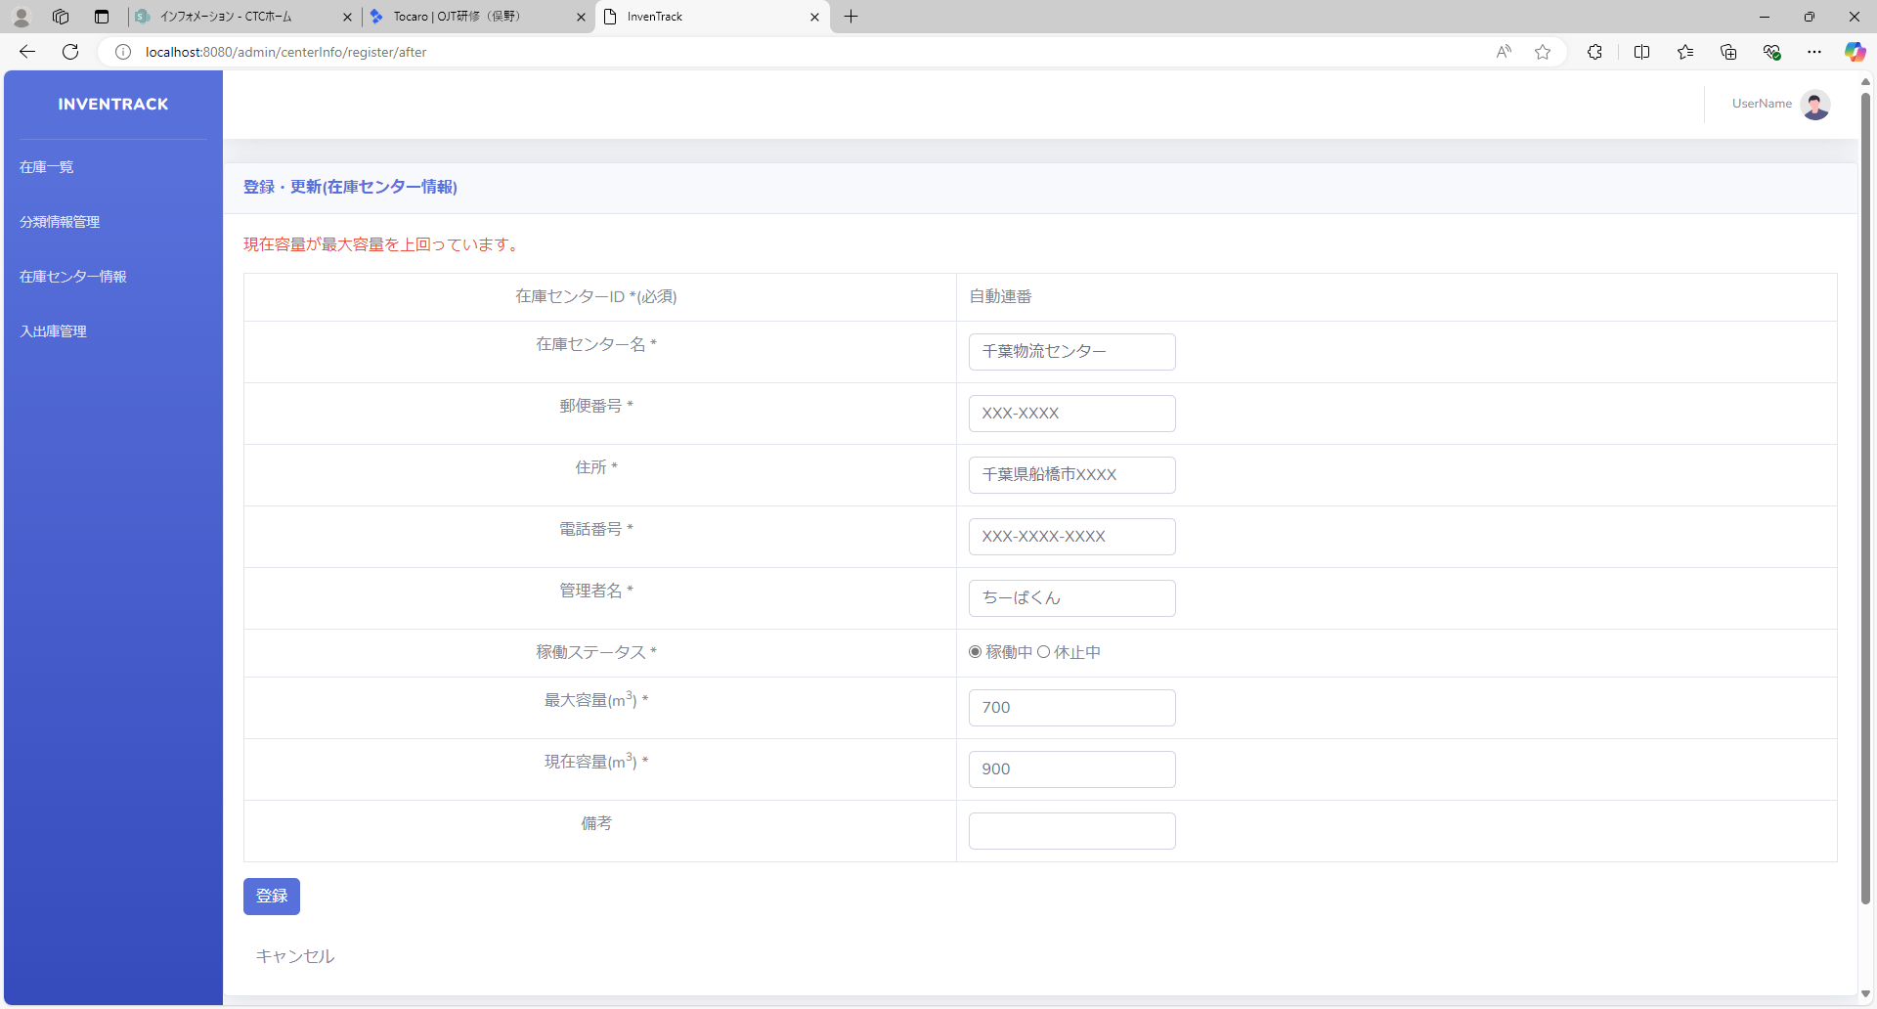

項番 | 57
実行結果 |  | "容量がマイナス値で入力されています。"がバリデーションメッセージとして表示される。
結果の評価 |  | 合格
スクリーンショット
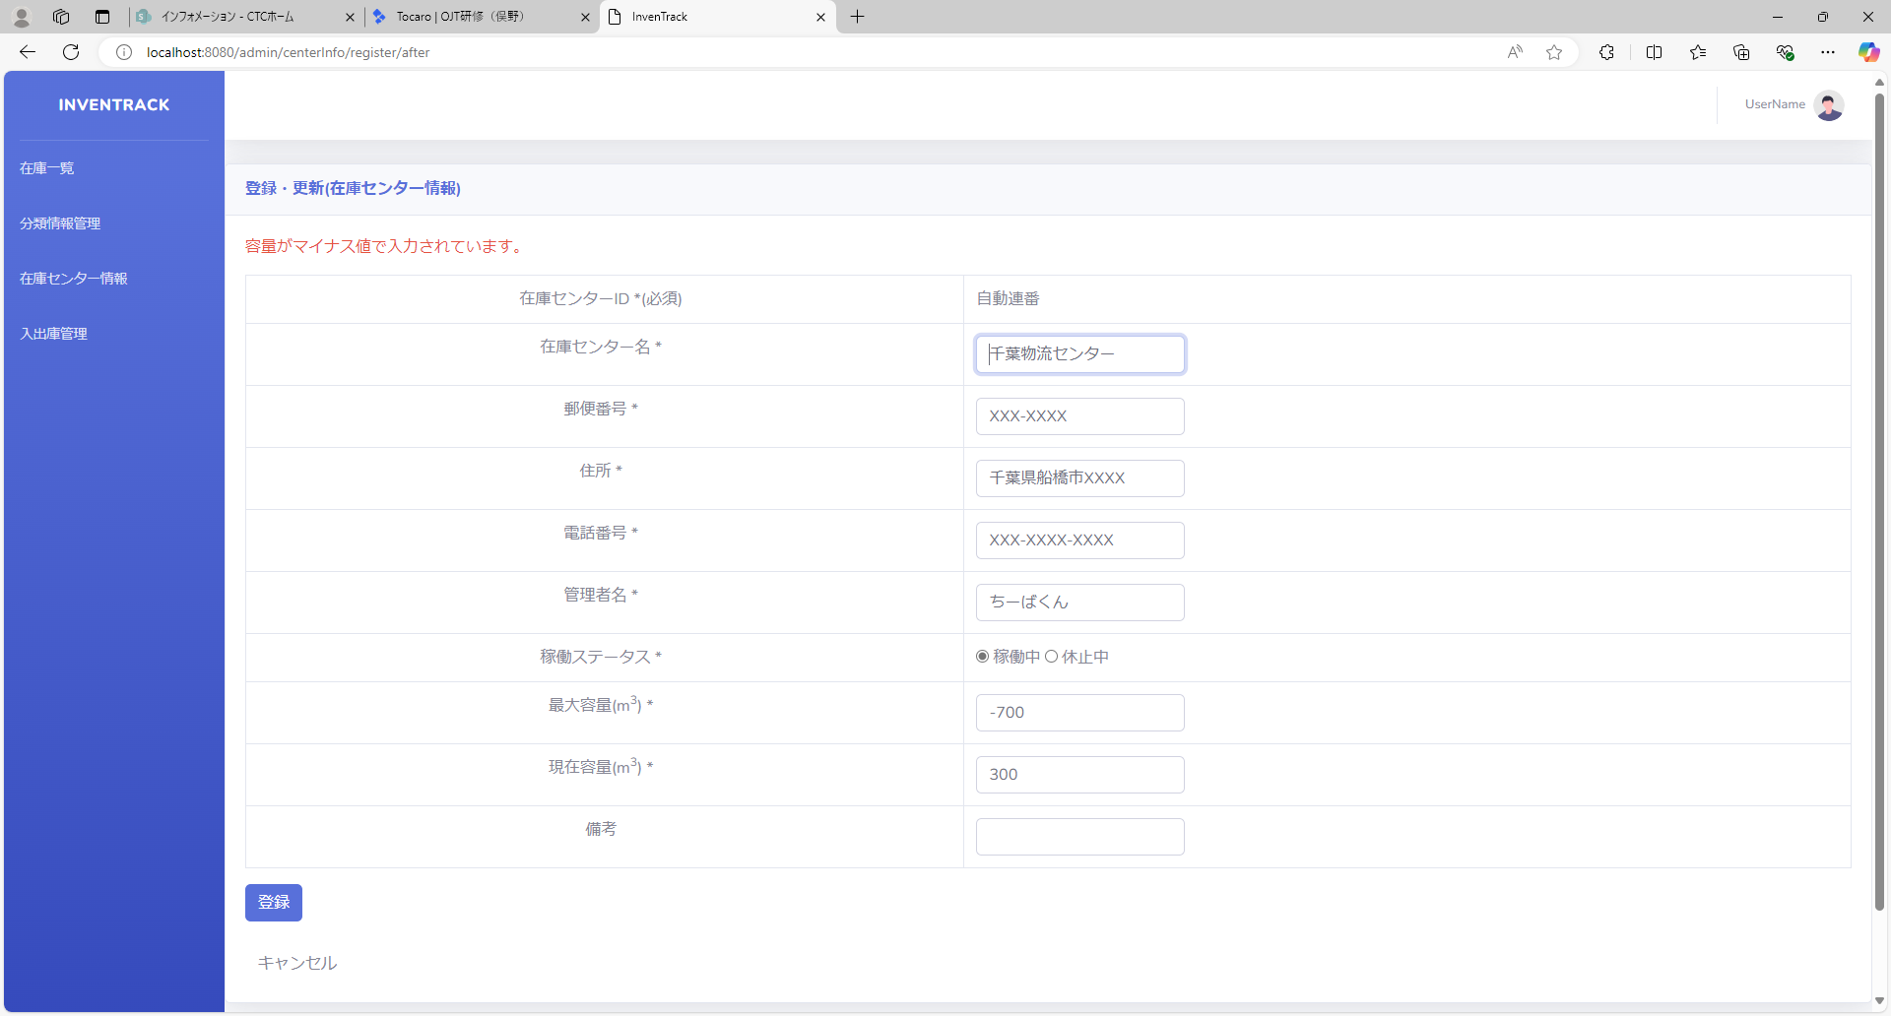

項番 | 58
実行結果 |  | "容量がマイナス値で入力されています。"がバリデーションメッセージとして表示される。
結果の評価 |  | 合格
スクリーンショット


項番 | 59
実行結果 |  | "不正な入力を検知しました。"がバリデーションメッセージとして表示される。
結果の評価 |  | 合格
スクリーンショット
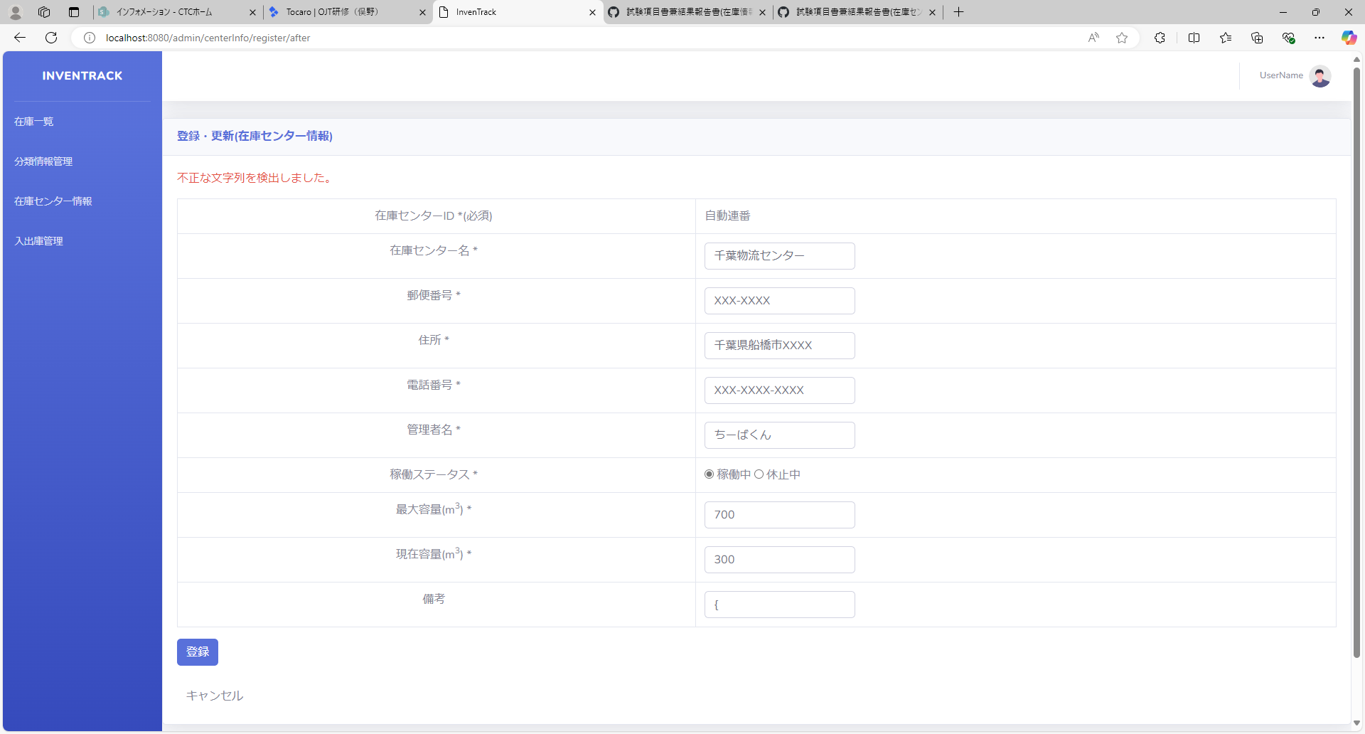

項番 | 60
実行結果 |  | "不正な入力を検知しました。"がバリデーションメッセージとして表示される。
結果の評価 |  | 合格
スクリーンショット


項番 | 61
実行結果 |  | "不正な入力を検知しました。"がバリデーションメッセージとして表示される。
結果の評価 |  | 合格
スクリーンショット


項番 | 62
実行結果 |  | "不正な入力を検知しました。"がバリデーションメッセージとして表示される。
結果の評価 |  | 合格
スクリーンショット


項番 | 63
実行結果 |  | "不正な入力を検知しました。"がバリデーションメッセージとして表示される。
結果の評価 |  | 合格
スクリーンショット


項番 | 64
実行結果 |  | "不正な入力を検知しました。"がバリデーションメッセージとして表示される。
結果の評価 |  | 合格
スクリーンショット


項番 | 65
実行結果 |  | "不正な入力を検知しました。"がバリデーションメッセージとして表示される。
結果の評価 |  | 合格
スクリーンショット


項番 | 66
実行結果 |  | "不正な入力を検知しました。"がバリデーションメッセージとして表示される。
結果の評価 |  | 合格
スクリーンショット


項番 | 67
実行結果 |  | "不正な入力を検知しました。"がバリデーションメッセージとして表示される。
結果の評価 |  | 合格
スクリーンショット
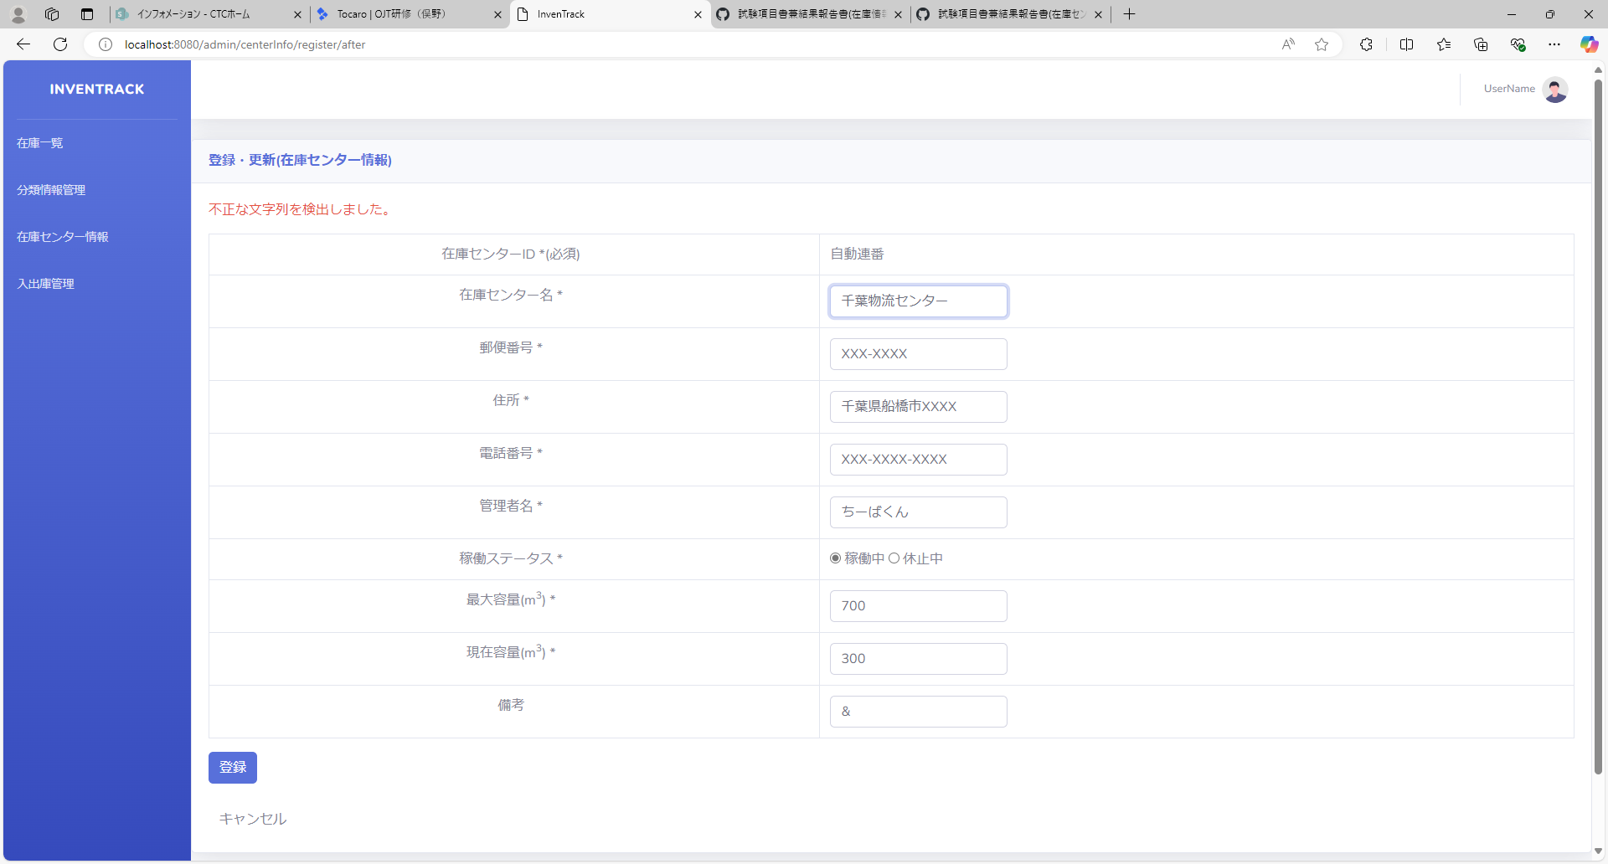

項番 | 68
実行結果 |  | "不正な入力を検知しました。"がバリデーションメッセージとして表示される。
結果の評価 |  | 合格
スクリーンショット
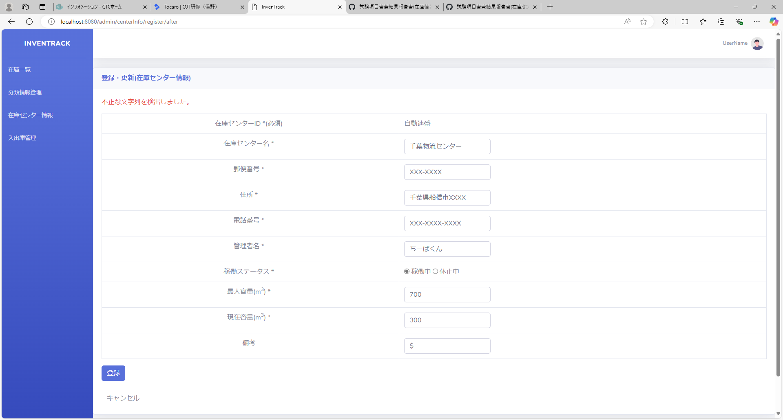

項番 | 69
実行結果
結果の評価
スクリーンショット

エビデンス_削除
試験エビデンス |  |  | システム名 | 在庫管理システム | 作成者 | 俣野 遥海 | 作成日 | 2024-10-30
 |  |  | 業務分類 | Admin
 |  |  | 機能 | 在庫センター情報 | 更新者 | 俣野 遥海 | 更新日 | 2024-12-09
 |  |  | 機能ID | IT01F004
項番 | 1
実行結果 |  | 正しく在庫センター情報が削除される。
結果の評価 |  | 合格
スクリーンショット
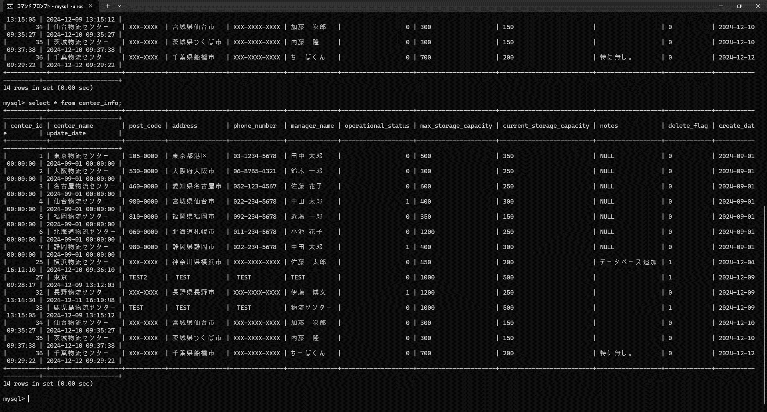
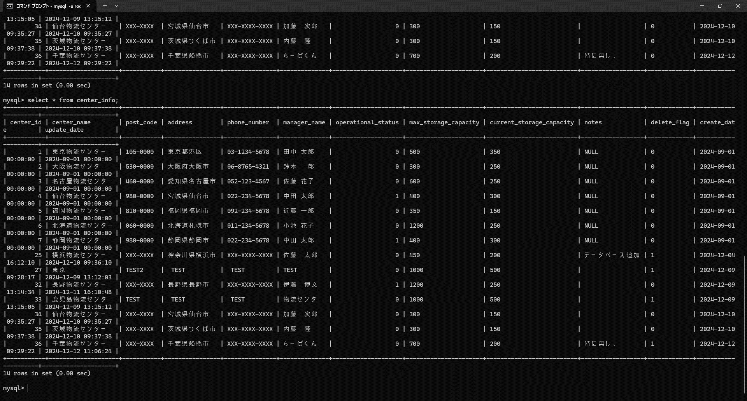
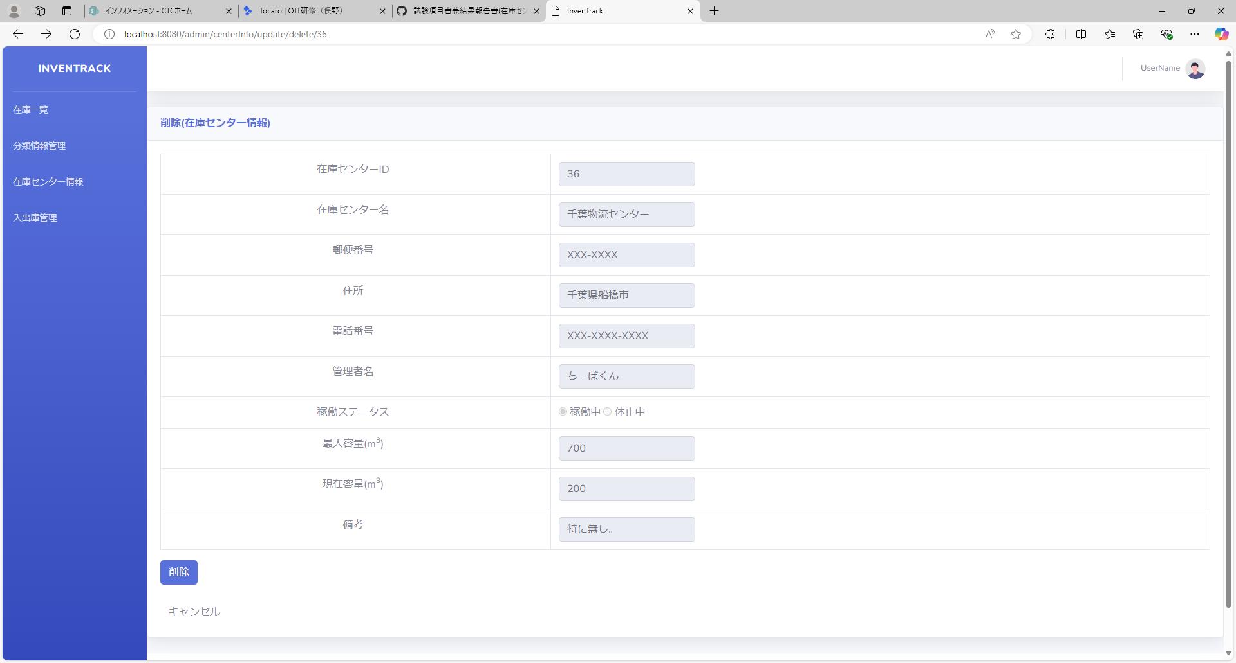

項番 | 2
実行結果 |  | “このセンターは在庫情報で使用されているため、削除できません。”とバリデーションメッセージが表示される。
結果の評価 |  | 合格
スクリーンショット
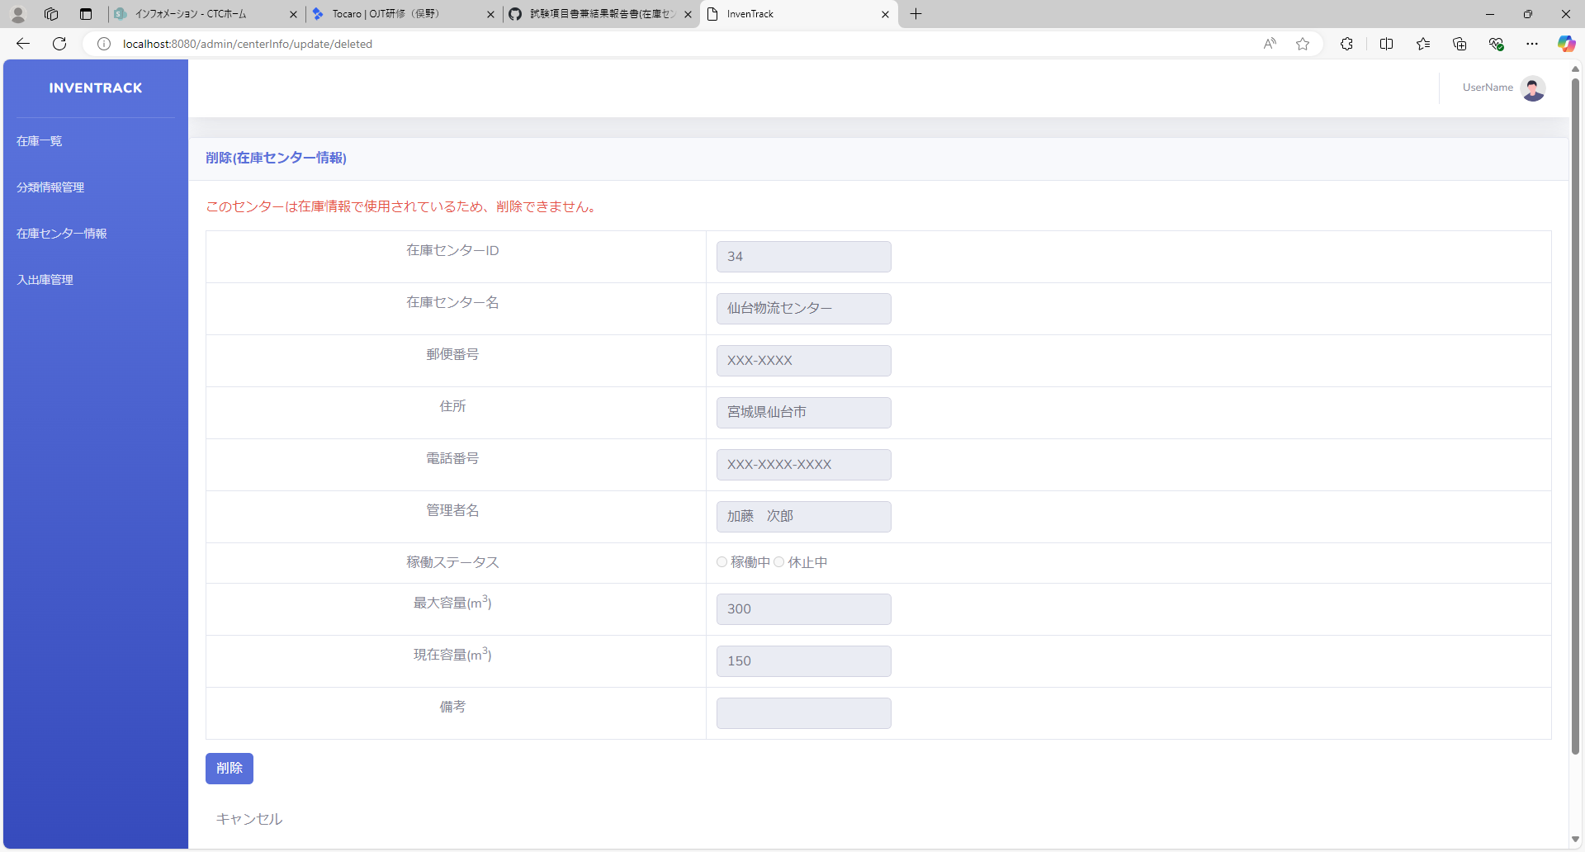
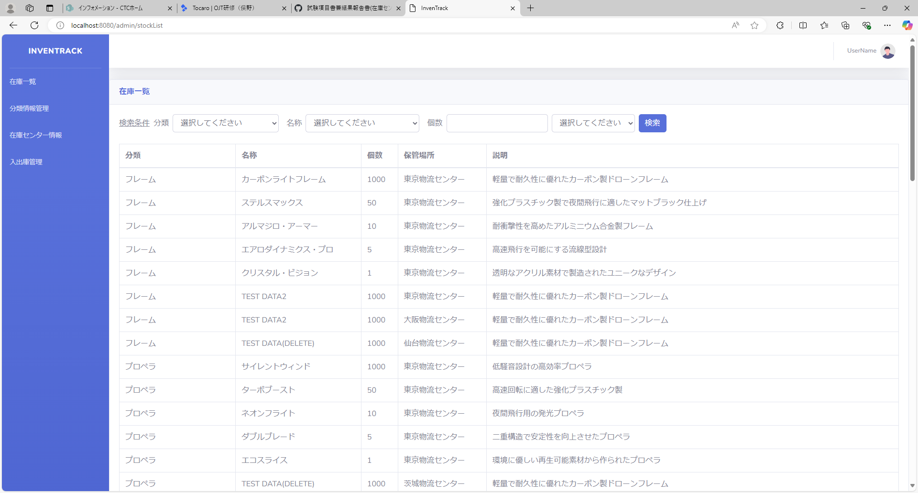

項番 | 3
実行結果
結果の評価
スクリーンショット

項番 | 4
実行結果
結果の評価
スクリーンショット

項番 | 5
実行結果
結果の評価
スクリーンショット

項番 | 6
実行結果
結果の評価
スクリーンショット

項番 | 7
実行結果
結果の評価
スクリーンショット

項番 | 8
実行結果
結果の評価
スクリーンショット

項番 | 9
実行結果
結果の評価
スクリーンショット

項番 | 10
実行結果
結果の評価
スクリーンショット

項番 | 11
実行結果
結果の評価
スクリーンショット

項番 | 12
実行結果
結果の評価
スクリーンショット

項番 | 13
実行結果
結果の評価
スクリーンショット

項番 | 14
実行結果
結果の評価
スクリーンショット

項番 | 15
実行結果
結果の評価
スクリーンショット

項番 | 16
実行結果
結果の評価
スクリーンショット

項番 | 17
実行結果
結果の評価
スクリーンショット

項番 | 18
実行結果
結果の評価
スクリーンショット

項番 | 19
実行結果
結果の評価
スクリーンショット

項番 | 20
実行結果
結果の評価
スクリーンショット

項番 | 21
実行結果
結果の評価
スクリーンショット

項番 | 22
実行結果
結果の評価
スクリーンショット

項番 | 23
実行結果
結果の評価
スクリーンショット

